Накладная-№3
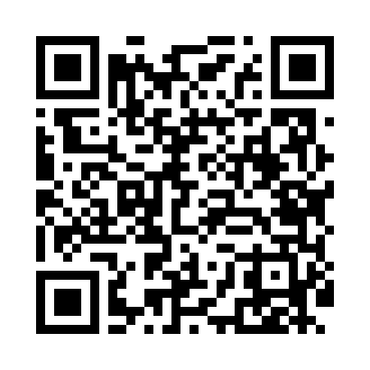
Номер товарно-транспортной накладной: |  |  | Торговый представитель: Amriyev Muhammad
Поставщик: Toshkent falcon fly 2 |  |  | Телефон торгового представителя: +998972880505
Дата отгрузки: 25.12.2025 |  |  | Контрагент: Jaxongir aka restoran
Дата консигнации: |  |  | Адрес:
Доставщик: |  |  | Телефон:
Телефон доставщика:
Время заказа: 25.12.2025 13:18:15
№ | Штрих-код | Название товаров (работ,услуг) | Количество | Количество в кейсе | Цена | Сумма
 |  |  | 20 |  |  | 44
1 | 6905385390224 | Пластиковая салатница YST106, 27×25.5 см, XP- 39-22 | 10 | 10 шт. | 2.60 | 26
2 | 6905385390217 | Пластиковая салатница YST105, 22.5×13 см, XP- 39-21 | 10 | 10 шт. | 1.80 | 18
Итого: 44$|->UZS: 550,000.00

